1_Mēbeles
 |  |  |  |  |  |  | 3.pielikums
 |  | TEHNISKĀ SPECIFIKĀCIJA / TEHNISKAIS PIEDĀVĀJUMS
 |  | 1.DAĻA MĒBELES
 |  | Piegādes termiņš: 2 (divi) mēneši
 |  | Piegādes un uzstādīšanas adrese: Brīvības iela 11, Dobele, Dobeles novads
A | B | C | D | E | F | G | H
TEHNISKĀ SPECIFIKĀCIJA |  |  |  |  | TEHNISKAIS PIEDĀVĀJUMS | FINANŠU PIEDĀVĀJUMS
NPK. | POZĪCIJAS NOSAUKUMS | VEICAMĀS FUNKCIJAS / TEHNISKĀS PRASĪBAS / GARANTIJA | SKAITS (gab.) | ATTĒLS (attēlam ilustratīva nozīme) | PRETENDENTA PIEDĀVĀJUMS (izmēri/ražotājs, precīzs tehniskais apraksts) Norādīt: - preces ražotāju. Gadījumā, ja pretendents pats ir preces ražotājs, tas to piedāvājumā norāda; - katras piedāvātās preces tehnisko informāciju, kas apliecina katras prasības (parametra) izpildi; - ražotāja izdota dokumenta, kas pievienots piedāvājumam un pozīciju, vai norādi (saiti) uz ražotāja mājaslapu, pēc kuras var spriest par piedāvātās preces parametra atbilstību prasībām. Ja šāda informācija nepastāv, norādīt iemeslu; - katras preces garantijas periods, kas nevar būt īsāks par Tehniskajā specifikācijā noteikto. | Cena EUR par 1 vienību, bez PVN | Cena EUR , bez PVN
1 | Rakstāmgalds | Izmēri: Augstums: 75-77 cm Garums: 155-157 cm Dziļums/platums: 138 -140 cm Virsmas materiāls: lamināta skaidu plāksne Krāsa: dižskābardis Komplektācijā: - galda virsma; - atvilktņu bloks ar 2 atvilktnēm un plauktu (platums- atbilstoši galda šaurākajai daļai, augstums- atbilstoši galda virsmas augstumam; garums - 55-57 cm); - klaviatūras atvilktne; - galda nosegs ar gredzeniem; - 4 metāla galda kājas. | 1gab. | 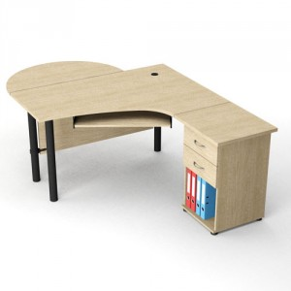
2 | Garderobes soliņš | Apavu skapītis: augstums: 45-48cm; platums: 82-85cm; dziļums: 40-45cm. Materiāls: lamināts Krāsa: balts/zelta ozols (saskaņot ar Pasūtītāju) Sienas garums telpas labajā pusē – 1,60 m Sienas garums telpas labajā pusē -3,20 m | 12 gab. (6 garderobē un 6 fizioterapijas telpā) | 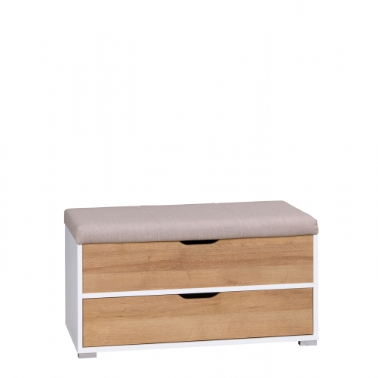
3 | Drēbju pakaramie (pie sienas) | Materiāls-tērauda Krāsa: melna Komplektācijā iekļauti visi nepieciešamie stiprinājumi. | 14 gab. (katram 8 pakaramie) | 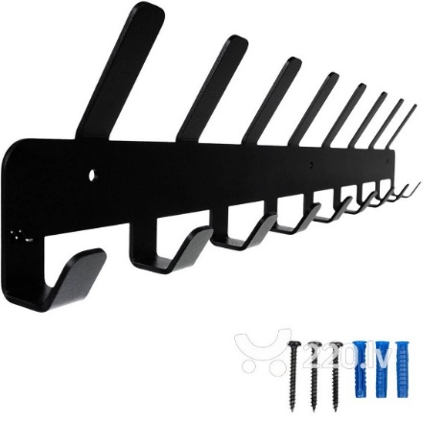
4 | Spogulis | Spogulis stiprināms pie sienas. Izmērs: platums: 65-70cm; garums 150-165 cm; Krāsa rāmim: balti beicēta ozolkoka imitācija. Komplektācijā iekļauti visi nepieciešamie stiprinājumi. Materiāli: rāmis - kokšķiedru plātne; spogulis - stikls. | 1 gab. | 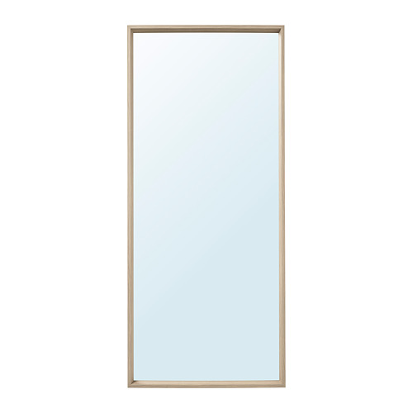
5 | Datorgaldi (augstuma regulējamie) | Izmērs: garums - 78-85 cm; platums - 50-55 cm augstums- regulējams līdz 82 cm Galda virsma: taisnstūra Statīvs: manuāli regulējams Galda virsmai krāsa -balta Galda virsmas materiāls - melamīns Statīva materiāls - tērauda | 7 gab. | 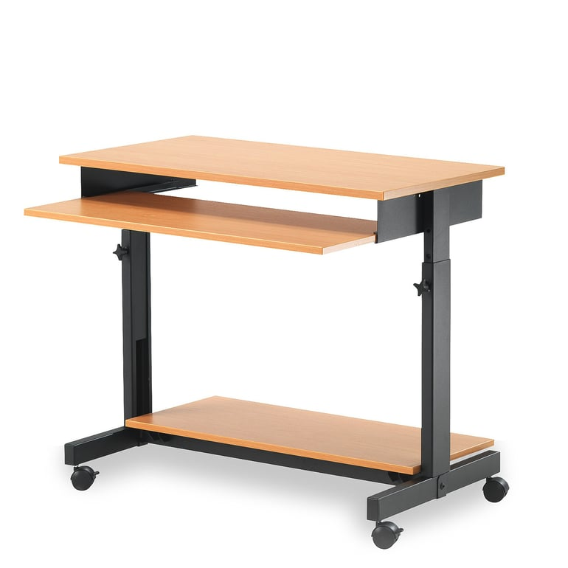
6 | Stūra dīvāns | Stūra dīvāns ar kreiso stūri trīsvietīgs, ar zvilni Krāsa: pelēks/gaišpelēks Materiāli: viegli kopjams audums, plīšs, 100% poliestrs, blīvs, noturīgs pret šķidrumu uzsūkšanu. Platums - 230-235 cm Sēdvietas platums - 138-140 cm Sēdvietas platums, zvilnis- vismaz 70 cm Roku balsta augstums-67-69 cm Dziļums- 148-150 cm Sēdvietas dziļums -53 -55cm Sēdvietas dziļums, zvilnis- 114-116 cm Sēdvietas augstums- 47-50 cm Augstums- 80-85 cm | 1 gab. | 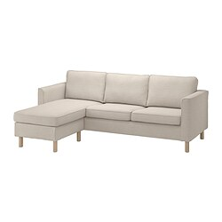
7 | Žurnālgaldiņš | Žurnālgaldiņš Krāsa: balta Materiāls virsmai : laminēta kokskaidu plāksne Galda rāmja materiāls: laminēta kokskaidu plātne Izmērs : augstums: 50-55 cm; platums: 60-65cm; garums: 110-115 cm | 1 gab. | 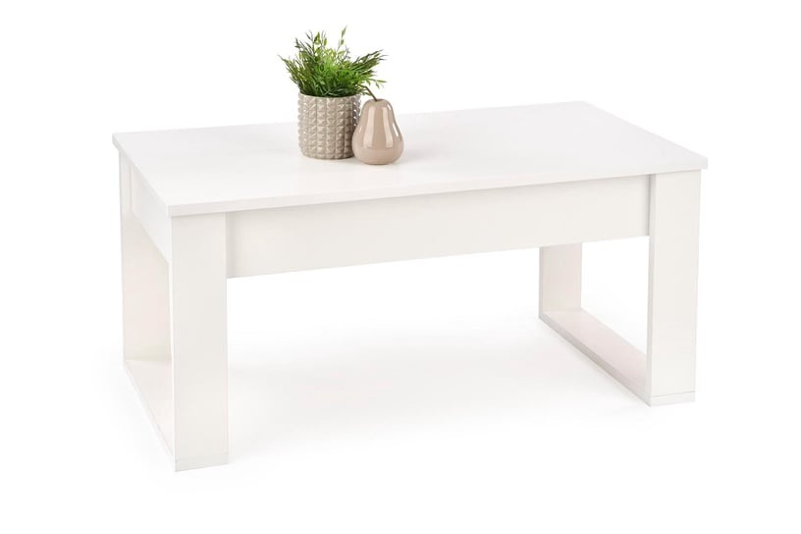
8 | Virtuves galdi | Galds ēdamistabām Izmērs: garums-180-185 cm; platums - 80-85cm; augstums -70-75cm Galda virsmas biezums -vismaz 2 cm, forma- taisnstūra Statīvs -fiksētas kājas, tērauda, melna krāsa Galda virsmas krāsa- bērzs Galda virsmas materiāls - lamināts Krēsls ar metāla kājām Virsmas materiāls- mākslīgā āda, polsterēts, atzveltnē iestrādāts rokturis Svara izturība-ne mazāk kā 150 kg Krāsa- melna. Sēdekļa augstums- 46-50 cm Sēdekļa dziļums-40-45 cm Sēdekļa platums-40-48 cm | 2 kompl.(katrā komplektā 1 galds un 6 krēsli) | 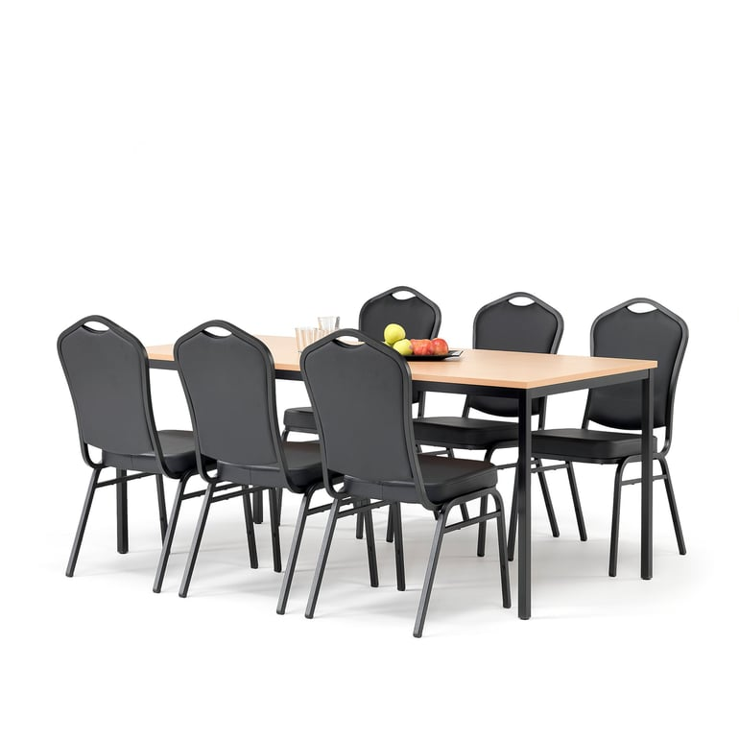
9 | Rakstāmgalds | Rakstāmgalds Krāsa: ozola krāsas/balts. Izmēri: garums - 124 -130 cm ; dziļums/platums - 52 -55 cm; augstums -74 -7 6cm. Materiāls- kokskaidu plātne Vienā pusē galdam atvilktnes, otrā- durvis Plauktiņš klaviatūrai | 3 gab. | 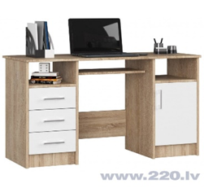
10 | Darbnīcas krēsls | Ergonomisks krēsls, piemērots lietošanai darbnīcās, aprūpes centros. Ar regulējamu sēdēkļa augstumu Sēdekļa platums: 44-46 cm. Sēdekļa augstums: 39-52 cm Krāsa:melna Materiāls: poliuretāna Svara izturība - līdz 110 kg Riteņu veids - grozāmi riteņi 5-punktu kāju statīvs, metāla | 5 gab. | 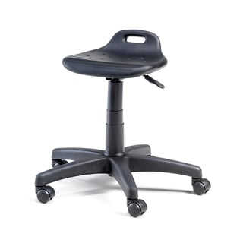
11 | Galdi nodarbību telpai radošajiem darbiem (šūšana, filcēšana, keramika u.c.) | 4 kāju rāmis, sudraba Izmēri: garums- 140-150 cm; platums- 80-85cm; augstums - 73-75 cm Virsmas krāsa- ozols Galda virsma: taisnstūra Galda virsmas materiāls-lamināts Statīva materiāls-tērauda | 3 gab. | 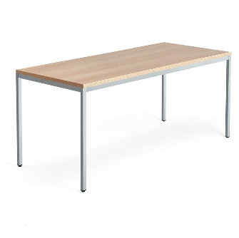
12 | Plaukti atvērtie ar kastēm (dažādu lietu glabāšanai) | Saliekamie plaukti ar kastēm Plauktu krāsa: balta. Plauktus var papildināt ar atvilktnēm, plauktiem, kastēm un ieliktņiem. Dziļums - vismaz 39 cm Augstums- ne vairāk kā 182 cm Garums -vismaz 182 cm Plauktu maks. slodze- ne mazāk kā 13 kg Informācijai: telpa: 3,20 +2,70 - garā siena 3,10 – īsā siena | 5 kompl. | 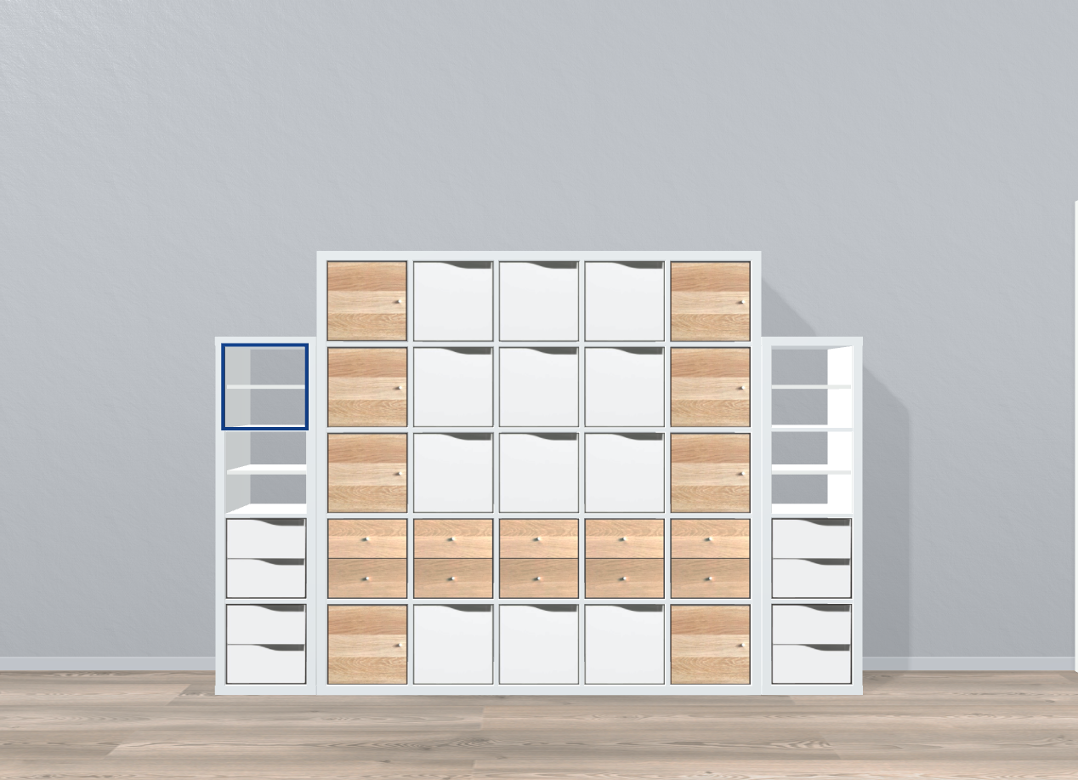
13 | Pakaramais ar spoguli | Pakaramais ar spoguli , ozola krāsas Materiāls- kokskaidu plātne Izmēri: platums -80-85cm; augstums- 80-83 cm; dziļums- 15-18cm Komplektā ietilpst seši āķi drēbju pakarināšanai, plaukts un spogulis. Malas ir pārklātas ar PVC pārklājumu, kam ir augsta ķīmiskā un mehāniskā izturība. Komplektācijā stiprinājumi. | 1 gab. | 
 |  |  |  |  |  | Cena kopā EUR, bez PVN | 0
 |  | CPV kods 39000000-2 (mēbeles (arī biroja mēbeles), mēbelējums, mājsaimniecības ierīces (izņemot apgaismojumu) un tīrīšanas produkti

3_Sintezators
 |  |  |  |  |  |  | 3 pielikums
 |  | TEHNISKĀ SPECIFIKĀCIJA / TEHNISKAIS PIEDĀVĀJUMS
 |  | 3.DAĻA SINTEZATORS (ar krēslu un statīvu)
 |  | Piegādes termiņš: 2 (divi) mēneši
 |  | Piegādes adrese: Brīvības iela 11, Dobele, Dobeles novads
A | B | C | D | E | F | G | H
TEHNISKĀ SPECIFIKĀCIJA |  |  |  |  | TEHNISKAIS PIEDĀVĀJUMS | FINANŠU PIEDĀVĀJUMS
NPK. | POZĪCIJAS NOSAUKUMS | VEICAMĀS FUNKCIJAS / TEHNISKĀS PRASĪBAS / GARANTIJA | SKAITS |  | PRETENDENTA PIEDĀVĀJUMS (izmēri/ražotājs, precīzs tehniskais apraksts) Norādīt: - preces ražotāju. Gadījumā, ja pretendents pats ir preces ražotājs, tas to piedāvājumā norāda; - katras piedāvātās preces tehnisko informāciju, kas apliecina katras prasības (parametra) izpildi; - ražotāja izdota dokumenta, kas pievienots piedāvājumam un pozīciju, vai norādi (saiti) uz ražotāja mājaslapu, pēc kuras var spriest par piedāvātās preces parametra atbilstību prasībām. Ja šāda informācija nepastāv, norādīt iemeslu; - katras preces garantijas periods, kas nevar būt īsāks par Tehniskajā specifikācijā noteikto. | Cena EUR par 1 vienību, bez PVN | Cena EUR , bez PVN
1 | Sintezators | Krāsa- melna; Instrumenta garums - ne mazāk kā 120 cm Tehniskie parametri un komplektācija: 76 klikšķu jutīgi taustiņi; ne mazāk kā 820 skaņas ar Super Articulation Lite efektiem; īpaši dabiski skanošs ērģeļu skanējums no augstākās klases instrumentiem; vismaz 290 pavadījumu stili; vismaz 64 toņu polifonija; ātrās smalcināšanas funkcija; ritma veidošanas funkcija; 2 programmējamas vadības pogas; toņa augstuma ritentiņš; metronoms; transponēšana; klaviatūras sadalīšanas funkcija; USB ierakstīšana; 12W + 12W audio jauda; 2 skaļruņi; mikrofona ieeja ar vokāliem efektiem; lineāra izvade (L + R) 2; USB savienotājs ierīcei, USB ierīces savienotājs, USB Audio Komplektācijā ietilpst maiņstrāvas barošanas vads CE marķējums Garantija: vismaz 2 (divi) gadi Pie piedāvājuma jāiesniedz: dokuments par CE marķējumu Pie Preces piegādes jāpievieno: lietošanas instrukcija latviešu valodā 1 eks. un apliecinājums par garantiju vai garantijas talons | 1 komplekts | 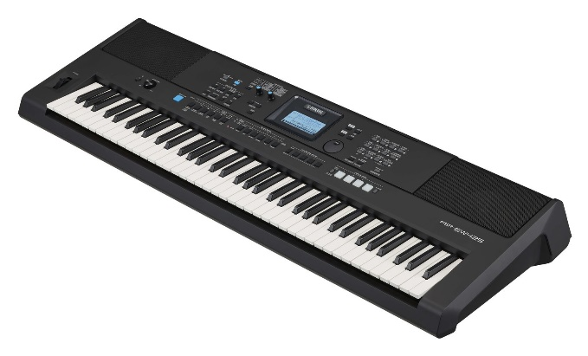
2 | Krēsls sintezatoram | Krēsls sintezatoram ar saliekamām "X" kājām Augstums regulējams 4 pozīcijās ar drošības skrūvi Sēdekļa izmēri: garums ne mazāk kā 60 cm x platums- ne mazāk kā 32 cm Apvalks: melns vinils Svars: ne vairāk kā 5 kg Statiskā kravnesība: vismaz 130kg Metāla kājas melnā krāsā. CE marķējums Garantija: vismaz 2 (divi) gadi Pie piedāvājuma jāiesniedz: dokuments par CE marķējumu Pie Preces piegādes jāpievieno: lietošanas instrukcija latviešu valodā 1 eks. un apliecinājums par garantiju vai garantijas | 1 gab. | 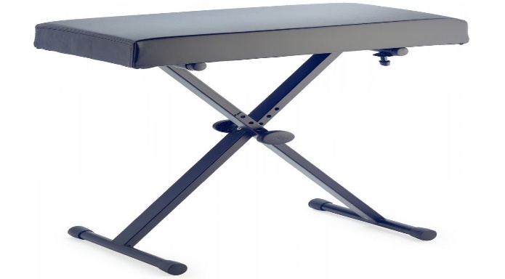
3 | Sintezatora statīvs ar 3 pedāļu bloku | Statīvs digitālajām klavierēm Materiāls -koks (OSB); 3 pedāļu bloks Krāsa - melna Garums: ne mazāk kā 110 cm , garums pielāgojams sintezatora garumam. CE marķējums Garantija: vismaz 2 (divi) gadi Pie piedāvājuma jāiesniedz: dokuments par CE marķējumu Pie Preces piegādes jāpievieno: lietošanas instrukcija latviešu valodā 1 eks. un apliecinājums par garantiju vai garantijas | 1 gab. | 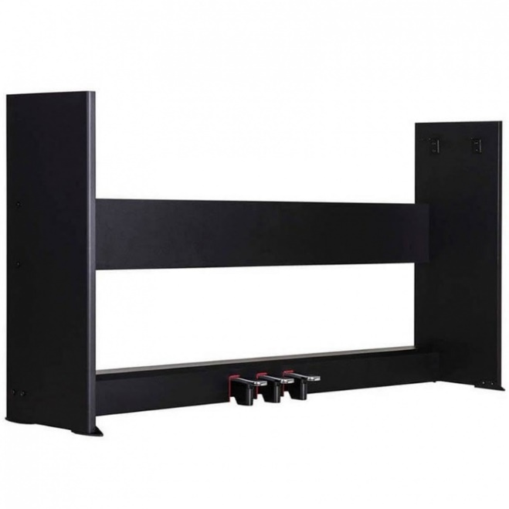
 |  |  |  |  |  | Cena kopā EUR, bez PVN | 0
 |  | CPV kods 37310000-4 Mūzikas instrumenti

4_mūz_rotaļl
 |  |  |  |  |  |  | 3 pielikums
 |  | TEHNISKĀ SPECIFIKĀCIJA / TEHNISKAIS PIEDĀVĀJUMS
 |  | 4.DAĻA MŪZIKAS ROTAĻLIETAS
 |  | Piegādes termiņš: 2 (divi) mēneši
 |  | Piegādes adrese: Brīvības iela 11, Dobele, Dobeles novads
A | B | C | D | E | F | G | H
TEHNISKĀ SPECIFIKĀCIJA |  |  |  |  | TEHNISKAIS PIEDĀVĀJUMS | FINANŠU PIEDĀVĀJUMS
NPK. | POZĪCIJAS NOSAUKUMS | VEICAMĀS FUNKCIJAS / TEHNISKĀS PRASĪBAS / GARANTIJA | SKAITS | Attēls (informatīvs) | PRETENDENTA PIEDĀVĀJUMS (izmēri/ražotājs, precīzs tehniskais apraksts) Norādīt: - preces ražotāju. Gadījumā, ja pretendents pats ir preces ražotājs, tas to piedāvājumā norāda; - katras piedāvātās preces tehnisko informāciju, kas apliecina katras prasības (parametra) izpildi; - ražotāja izdota dokumenta, kas pievienots piedāvājumam un pozīciju, vai norādi (saiti) uz ražotāja mājaslapu, pēc kuras var spriest par piedāvātās preces parametra atbilstību prasībām. Ja šāda informācija nepastāv, norādīt iemeslu; - katras preces garantijas periods, kas nevar būt īsāks par Tehniskajā specifikācijā noteikto. | Cena EUR par 1 vienību, bez PVN | Cena EUR , bez PVN
1 | Koka marakasi | Izmēri: Garums- 15-20 cm, diametrs- 5-6 cm Materiāls- krāsots koks, krāsains | 2 gab. | 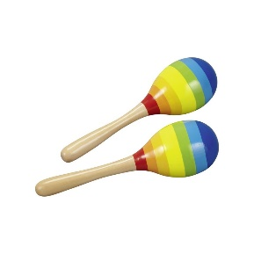
2 | Tamburīns | Materiāls- plastmasa Ērts centrālais rokturis, izgatavots no mīkstas plastmasas zvārguļi-metāla,dubultās rindas 16 pāri ar hromētiem džungļiem Pusmēness forma | 1 gab. | 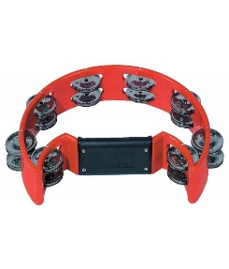
3 | Zvani | Pamatnes materiāls - plastmasa vai koks. Ērta turēšanas vieta. Zvārguļi - metāla plāksnes Garums- ne mazāk kā 10 cm | 1 gab. | 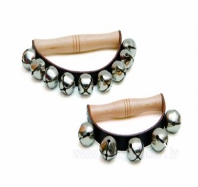
4 | Trijstūri | Metāla trijstūris. Biezums - ne mazāk kā 8 mm komplektā ar sitamo metāla stienīti (13-15 cm) Ir koka turētājs ar auklu. | 2 gab.
5 | Stabule/flauta | Materiāls -koka, garums- 10- 15 cm | 2 gab.
6 | Ksilofons | Garums- 38- 40 cm Platums 14-16 cm Augstums -5- 6cm Daudzkrāsains, materiāls-koks, 12 taustiņi. Komplektā 2 koka vālītes. | 1 gab. | 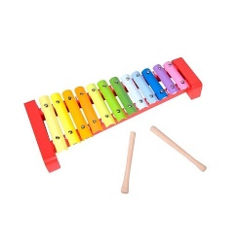
 |  |  |  |  |  | Cena kopā EUR, bez PVN | 0

5_Mūz_centrs
 |  |  |  |  |  |  | 3 pielikums
 |  | TEHNISKĀ SPECIFIKĀCIJA / TEHNISKAIS PIEDĀVĀJUMS
 |  | 5.DAĻA MŪZIKAS CENTRS
 |  | Piegādes termiņš: 2 (divi) mēneši
 |  | Piegādes adrese: Brīvības iela 11, Dobele, Dobeles novads
A | B | C | D | E | F | G | H
TEHNISKĀ SPECIFIKĀCIJA |  |  |  |  | TEHNISKAIS PIEDĀVĀJUMS | FINANŠU PIEDĀVĀJUMS
NPK. | POZĪCIJAS NOSAUKUMS | VEICAMĀS FUNKCIJAS / TEHNISKĀS PRASĪBAS / GARANTIJA | SKAITS | Attēls (informatīvi | PRETENDENTA PIEDĀVĀJUMS (izmēri/ražotājs, precīzs tehniskais apraksts) Norādīt: - preces ražotāju. Gadījumā, ja pretendents pats ir preces ražotājs, tas to piedāvājumā norāda; - katras piedāvātās preces tehnisko informāciju, kas apliecina katras prasības (parametra) izpildi; - ražotāja izdota dokumenta, kas pievienots piedāvājumam un pozīciju, vai norādi (saiti) uz ražotāja mājaslapu, pēc kuras var spriest par piedāvātās preces parametra atbilstību prasībām. Ja šāda informācija nepastāv, norādīt iemeslu; - katras preces garantijas periods, kas nevar būt īsāks par Tehniskajā specifikācijā noteikto. | Cena EUR par 1 vienību, bez PVN | Cena EUR , bez PVN
1 | Mūzikas centrs | Mūzikas centrs ar karaoke iespēju. Akustiskā sistēma ar DVD. Komplektā: tālvadības pults ar A3 baterejām, iekārta - 1, skaļruņu sistēma- 2, maiņstrāvas barošanas vads Krāsa- melna Video atskaņošana - ir Video formāti - DVD video, DivX, AVi Karaoke - ir USB uzkrājēja pieslēgums -1 Bluetooth - ir HDMI izeja - ir Audio ieeja - AUX In Spraudnis mikrofonam - 2 FM radio un displejs -ir CE marķējums Garantija: vismaz 2 (divi) gadi Pie piedāvājuma jāiesniedz: atbilstības sertifikāta kopija, t.sk. par CE marķējumu Pie Preces piegādes jāpievieno: lietošanas instrukcija latviešu valodā 1 eks., garantijas talons | 1 komplekts | 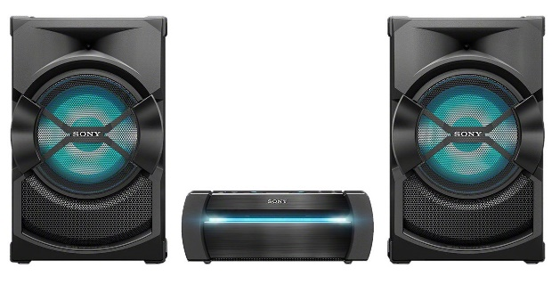

8_Galda_spēles
 |  |  |  |  |  | 3 pielikums
 |  | TEHNISKĀ SPECIFIKĀCIJA / TEHNISKAIS PIEDĀVĀJUMS
 |  | 8.DAĻA GALDA SPĒLES UN ROTAĻLIETAS
 |  | Piegādes termiņš: 2 (divi) mēneši
 |  | Piegādes adrese: Brīvības iela 11, Dobele, Dobeles novads
A | B | C | D | F | G | H
TEHNISKĀ SPECIFIKĀCIJA |  |  |  | TEHNISKAIS PIEDĀVĀJUMS | FINANŠU PIEDĀVĀJUMS
NPK. | POZĪCIJAS NOSAUKUMS | VEICAMĀS FUNKCIJAS / TEHNISKĀS PRASĪBAS / GARANTIJA | SKAITS | PRETENDENTA PIEDĀVĀJUMS (izmēri/ražotājs, precīzs tehniskais apraksts) Norādīt: - preces ražotāju. Gadījumā, ja pretendents pats ir preces ražotājs, tas to piedāvājumā norāda; - katras piedāvātās preces tehnisko informāciju, kas apliecina katras prasības (parametra) izpildi; - ražotāja izdota dokumenta, kas pievienots piedāvājumam un pozīciju, vai norādi (saiti) uz ražotāja mājaslapu, pēc kuras var spriest par piedāvātās preces parametra atbilstību prasībām. Ja šāda informācija nepastāv, norādīt iemeslu; - katras preces garantijas periods, kas nevar būt īsāks par Tehniskajā specifikācijā noteikto. | Cena EUR par 1 vienību, bez PVN | Cena EUR , bez PVN
1 | Rotaļu izpletnis 5 m | Rotaļu izpletnis 5 m Rokturu skaits: 12 rokturi. Piemēroti aktivitātēm gan iekštelpās, gan ārā. Attīsta koordināciju un prasmes. Izpletnis ir izgatavos no koši krāsaina, viegla un uguns droša poliestera, ir stipri rokturi. Izpletņa malā ir iešūta izturīga 10mm bieza virve, kas nodrošina, ka izpletņa spēlē vienlaicīgi var piedalīties un pieturēties vismaz 12 dalībnieku. | 1 komplekts
2 | Spēle Veramās pogas | Palīdz trenēt roku-acu koordināciju. Komplektā ne mazāk kā 140 dažādu krāsu elementi, kas ļauj izveidot jautras figūriņas, piemēram, ziedu vai lidmašīnu. Pogas var savērt arī uz komplektā iekļautajām aukliņām. Materiāls- dažādu krāsu un formu plastmasas figūras. Vismaz 12 aukliņas vēršanai (garums vismaz 60 cm). Iepakojums: plastmasas kastīte ar vāciņu. | 1 komplekts
3 | Magnētiskā tāfele | Paredzēta rakstīšanai ar marķieri Garums- 80- 90 cm Platums - 50-60 cm Materiāls- metāls Tāfele stiprināma pie sienas (iekļaut stiprinājumus). | 1gab.
4 | Galda futbols | Komplektā ietilpst - galds - divi vārtsargi - divdesmit spēlētāji - divas bumbas Galda izmēri: - 69 -75 cm x 36,5 cm (augstums 62 cm). Materiāls: koka pamatne ar "nelielām kājām" novietojama uz galda virsmas, spēļu laukums un kustināmie stieņi ar spēlētājiem - metāla; rokturi -plastmasas, ar rievām pretslīdei. | 1 komplekts
5 | Prāta mežģis | Spēlē "Prāta mežģis" tiek izmantotas 18 krāsainas formas, ievads krāsās, formās, kārtībā, orientācijā utt. Izveido dažādas krāsainas figūras no uzdevumu grāmatiņas no dotajiem krāsu laukumiem. No kartītēm atlasa vajadzīgo un ievieto tās rāmī vienu virs otra, lai iegūtu uzdevumā norādīto attēlu. Katram uzdevumam ir tikai viens pareizs risinājums. Paredzēts spēlēt vienam spēlētājam. Spēles ilgums - līdz 10 minūtēm | 1 gab.
6 | Liela domino spēle | 28 lielu detaļu komplekts Materiāls: koks. Spēles figūru izmēri L: 18 x7,5 x 1,5 cm. Komplektā iekļauta praktiska transportēšanas soma. Paredzēta spēlēšanai uz grīdas | 1 komplekts
7 | Skaitāmkociņi | Komplektā ir 100 krāsaini kociņi + maisiņš. Viena kociņa izmērs ir 10 cm un diametrs 8 mm. Komplektā kociņi sašķiroti 10 buntītēs pa krāsām. Galvenais šo kociņu uzdevums ir vienkārši un saprotami ievadīt spēlētāju matemātikas pasaulē. Ar tiem praktiski darbojoties ir iespēja uzskatāmi iepazīstināt ar tādiem jēdzieniem kā: viens, desmit, simts, vairāk – mazāk, skaitļu sastāvs. | 1 komplekts
8 | Kurpes auklu siešanas apmācībai | Materiāls- koks, stabilas Izmērs: garums 15 -18 cm augstumsx 9-15 cm platums - 6-10 cm Šņores- izturīgs sintētisks audums, šņores garums atbilstošs sašņorētas kurpes augstumam. | 1 komplekts
9 | Molberts gleznošanai | Molberts "Zīmēšanai un rasēšanai" ar statīvu. Materiāls zīmēšanas virsmai un statīvam - gludi apstrādāts koks. Zīmēšanas virsma : garums -76- 80 cm platums - 53 - 60 cm, Statīvs ar 4 kājām, stabils, izmērs atbilstošs zīmēšanas virsmas izmēram, augstums piemērots cilvēkam ar augumu līdz 190 cm. Molberta leņķi var mainīt | 2 gab.
10 | Pērļošanas stelles rokdarbiem | Stelles pērļošanai Koka, dabīgas krāsas Izmērs: 34 x 11.5 x 6 cm | 4 gab. |  |  |  | 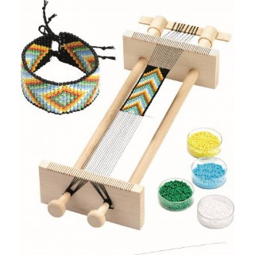
11 | Projektors, kas projicē kustīgus objektus uz griestiem | Paredzēts relaksācijas un pārrunu telpai. Zvaigžņu projektors ar skaļruni un tālvadības pulti RGBW. Projicē vismaz 4 krāsas, kuras var mainīt ar tālvadības pulti (zilā, sarkanā, zaļā un baltā gaisma). Lampai ir iespēja iestatīt divas krāsas vienlaicīgi. Iebūvēts skaļrunis. USB un Bluetooth mūzikas atskaņošanas iespēja. Iebūvēts taimeris. Spilgtuma regulēšana. Projektora korpusa krāsa - melna | 1 gab.
12 | 3 D pildspalvas | 3D pildspalva. Komplektā 100 m vītne Spalvas izmēri: 18,5 cm x 4,5 cm x 3 cm Kārtridža diametrs: ne mazāk kā 1,75 mm Materiāls: PLA kvēldiegs Darba temperatūra: 60 - 230 grādi Iekļauts: - 3D pildspalva - Strāvas kabelis ne mazāk kā 1 m - Pretapdeguma spilventiņi/uzpirksteņi - drukas materiāls - ne mazāk kā 100 m | 5 komplekti
13 | 3 D pildspalvu auklas | 3D pildspalvas kvēldiegs PLA, komplektā 30 krāsu diegi. Biezums: 1,75 mm Krāsas-vismaz 30 Garums -vismaz 10 m no katras krāsas | 5 komplekti
 |  |  |  |  | Cena kopā EUR, bez PVN | 0
 |  | CPV kods 37530000-2 Galda spēles
 |  | CPV kods 37520000-9 Rotaļlietas

9_Dušas_aprīkojums
 |  |  |  |  |  |  | 3 pielikums
 |  | TEHNISKĀ SPECIFIKĀCIJA / TEHNISKAIS PIEDĀVĀJUMS
 |  | 9.DAĻA SPECIALIZĒTAIS APRĪKOJUMS DUŠAS TELPĀ
 |  | Piegādes termiņš: 2 (divi) mēneši
 |  | Piegādes adrese: Brīvības iela 11, Dobele, Dobeles novads
A | B | C | D | E | F | G | H
TEHNISKĀ SPECIFIKĀCIJA |  |  |  |  | TEHNISKAIS PIEDĀVĀJUMS | FINANŠU PIEDĀVĀJUMS
NPK. | POZĪCIJAS NOSAUKUMS | VEICAMĀS FUNKCIJAS / TEHNISKĀS PRASĪBAS / GARANTIJA | SKAITS (gab.) | ATTĒLS (attēlam ilustratīva nozīme) | PRETENDENTA PIEDĀVĀJUMS (izmēri/ražotājs, precīzs tehniskais apraksts) Norādīt: - preces ražotāju. Gadījumā, ja pretendents pats ir preces ražotājs, tas to piedāvājumā norāda; - katras piedāvātās preces tehnisko informāciju, kas apliecina katras prasības (parametra) izpildi; - ražotāja izdota dokumenta, kas pievienots piedāvājumam un pozīciju, vai norādi (saiti) uz ražotāja mājaslapu, pēc kuras var spriest par piedāvātās preces parametra atbilstību prasībām. Ja šāda informācija nepastāv, norādīt iemeslu; - katras preces garantijas periods, kas nevar būt īsāks par Tehniskajā specifikācijā noteikto. | Cena EUR par 1 vienību, bez PVN | Cena EUR , bez PVN
1 | Dušas krēsls | Dušas krēsls Materiāls- alumīnija rāmis + polietilēna (PE) sēdeklis Krāsa - gaiša Izmēri - platums ne mazāk kā 53 cm, dziļums ne mazāk kā 40cm , augstums ne mazāk kā 70 cm Sēdekļa augstums no zemes: 40-55 cm, regulējams, atzveltni var pārvietot atpakaļ un uz priekšu. Maksimālais lietotāja svars ne mazāk kā 100 kg Plastmasas sēdeklim ir spraugas ūdens noplūšanai Vannas krēslu var vienkārši pārveidot par dušas tabureti, noņemot atzveltni un roku balstus. Katrai kājai ir neslīdošs uzgalis, kas nodrošina papildu stabilitāti un drošību. Ar putām pildītie roku balsti ir paredzēti atbalsta nodrošināšanai, stāvot kājās. CE marķējums Garantija: vismaz 2 (divi) gadi Pie piedāvājuma jāiesniedz: atbilstības sertifikāta kopija, t.sk. par CE marķējumu Pie Preces piegādes jāpievieno: lietošanas instrukcija latviešu valodā 1 eks., garantijas talons vai apliecinājums par garantiju vai ražotāja garantija | 1gab. | 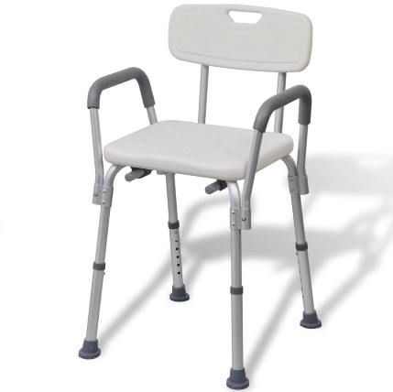
2 | Dušas, tualetes ratiņi | Dušas/tualetes krēsls/ratiņi regulējama augstuma Izgatavots no izturīga plastikāta un tērauda. Rāmis bez metināšanas šuvēm, nav atveres Sēdeklis - atklāts galējā daļā. Komplektā ar podu ar vāku Roku balstus var noliekt uz sāniem bez papildus rīkiem. Kāju balsti regulējama augstuma, viegli var nostumt zem ratiņkrēsla sēdekļa, tkas atvieglo pacienta pārcelšanu. Četri gumijas ritentiņi, viegli rotē ap savu asi, 2 ritentiņi ar bremzēm. Izmēri: sēdekļa augstums 44 - 55 cm, sēdekļa platums ne mazāk par 48 cm, Slodze - ne mazāk kā 110 kg Kopšana: var dezinficēt ar dezinfekcijas līdzekļiem bez šķidinātājiem. CE marķējums Garantija: vismaz 2 (divi) gadi Pie piedāvājuma jāiesniedz: atbilstības sertifikāta kopija, t.sk. par CE marķējumu Pie Preces piegādes jāpievieno: lietošanas instrukcija latviešu valodā 1 eks., garantijas talons vai apliecinājums par garantiju vai ražotāja garantija | 1 gab. | 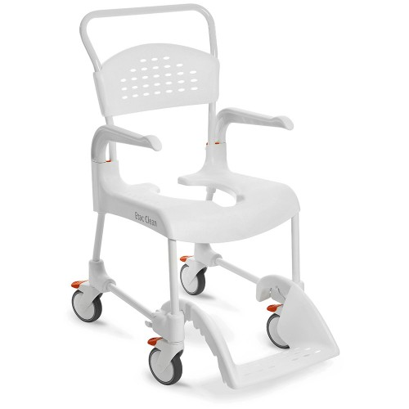
3 | Soliņš dušas telpai | Dušas, vannas soliņš Ar gumijas uzgaļiem "kājiņām" Izgatavots no alumīnija un plastikāta. Sēdekļa izmēri: platums - ne mazāk kā 50 cm dziļums- ne mazāk kā 30 cm Sēdekļa augstums regulējams. Slodze- ne mazāk kā 110 kg. CE marķējums Garantija: vismaz 2 (divi) gadi Pie piedāvājuma jāiesniedz: atbilstības sertifikāta kopija, t.sk. par CE marķējumu Pie Preces piegādes jāpievieno: lietošanas instrukcija latviešu valodā 1 eks., garantijas talons vai apliecinājums par garantiju vai ražotāja garantija | 1gab. | 
 |  |  |  |  |  | Cena kopā EUR, bez PVN | 0

 |  | CPV kods 44411700-1 Klozetes sēdekļi, vāki, tualetes podi, izlietnes un skalojamās kastes

10_masāžas_galds
 |  |  |  |  |  |  | 3 pielikums
 |  | TEHNISKĀ SPECIFIKĀCIJA / TEHNISKAIS PIEDĀVĀJUMS
 |  | 10.DAĻA MASĀŽAS GALDS
 |  | Piegādes termiņš: 2 (divi) mēneši
 |  | Piegādes adrese: Brīvības iela 11, Dobele, Dobeles novads
A | B | C | D | E | F | G | H
TEHNISKĀ SPECIFIKĀCIJA |  |  |  |  | TEHNISKAIS PIEDĀVĀJUMS | FINANŠU PIEDĀVĀJUMS
NPK. | POZĪCIJAS NOSAUKUMS | VEICAMĀS FUNKCIJAS / TEHNISKĀS PRASĪBAS / GARANTIJA | SKAITS (gab.) | ATTĒLS (attēlam ilustratīva nozīme) | PRETENDENTA PIEDĀVĀJUMS (izmēri/ražotājs, precīzs tehniskais apraksts) Norādīt: - preces ražotāju. Gadījumā, ja pretendents pats ir preces ražotājs, tas to piedāvājumā norāda; - katras piedāvātās preces tehnisko informāciju, kas apliecina katras prasības (parametra) izpildi; - ražotāja izdota dokumenta, kas pievienots piedāvājumam un pozīciju, vai norādi (saiti) uz ražotāja mājaslapu, pēc kuras var spriest par piedāvātās preces parametra atbilstību prasībām. Ja šāda informācija nepastāv, norādīt iemeslu; - katras preces garantijas periods, kas nevar būt īsāks par Tehniskajā specifikācijā noteikto. | Cena EUR par 1 vienību, bez PVN | Cena EUR , bez PVN
1 | Kušete /masāžas galds | Kušete /masāžas galds Sekciju skaits- 2, ir noņemama daļa galvai ar atveri sejai Krāsa - gaiši pelēka vai krēma Polsterējuma biezums ne mazāk kā 4 cm Galvas balsta konstrukcija - alumīnija Svars ne vairāk kā 13 kg Forma Taisnstūra Izmērs: garums ne mazāk kā 190 cm, platums ne mazāk kā 70 cm Materiāls PVC ada Slodze vismaz 150 kg Platums -70-95 cm Garums - 192-220 cm Augstums vismaz 55cm (var būt regulējams). Konstrukcijas materiāls: metāls. Apdare: eko āda. CE marķējums Garantija: vismaz 2 (divi) gadi Pie piedāvājuma jāiesniedz: atbilstības sertifikāta kopija, t.sk. par CE marķējumu Pie Preces piegādes jāpievieno: lietošanas instrukcija latviešu valodā 1 eks., garantijas talons vai apliecinājums par garantiju vai ražotāja garantija | 1gab. | 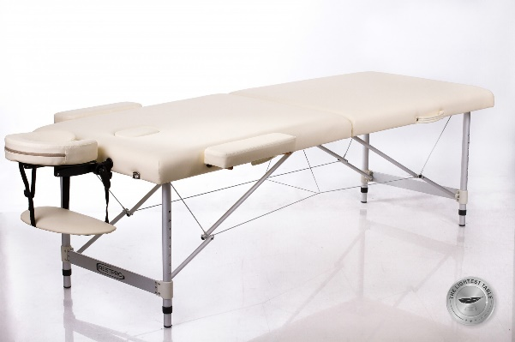

11_Dušas_telpai
 |  |  |  |  |  |  | 3 pielikums
 |  | TEHNISKĀ SPECIFIKĀCIJA / TEHNISKAIS PIEDĀVĀJUMS
 |  | 11.DAĻA APRĪKOJUMS DUŠAS TELPAI
 |  | Piegādes termiņš: 2 (divi) mēneši
 |  | Piegādes adrese: Brīvības iela 11, Dobele, Dobeles novads
A | B | C | D | E | F | G | H
TEHNISKĀ SPECIFIKĀCIJA |  |  |  |  | TEHNISKAIS PIEDĀVĀJUMS | FINANŠU PIEDĀVĀJUMS
NPK. | POZĪCIJAS NOSAUKUMS | VEICAMĀS FUNKCIJAS / TEHNISKĀS PRASĪBAS / GARANTIJA | SKAITS (gab.) | ATTĒLS (attēlam ilustratīva nozīme) | PRETENDENTA PIEDĀVĀJUMS (izmēri/ražotājs, precīzs tehniskais apraksts) Norādīt: - preces ražotāju. Gadījumā, ja pretendents pats ir preces ražotājs, tas to piedāvājumā norāda; - katras piedāvātās preces tehnisko informāciju, kas apliecina katras prasības (parametra) izpildi; - ražotāja izdota dokumenta, kas pievienots piedāvājumam un pozīciju, vai norādi (saiti) uz ražotāja mājaslapu, pēc kuras var spriest par piedāvātās preces parametra atbilstību prasībām. Ja šāda informācija nepastāv, norādīt iemeslu; - katras preces garantijas periods, kas nevar būt īsāks par Tehniskajā specifikācijā noteikto. | Cena EUR par 1 vienību, bez PVN | Cena EUR , bez PVN
1 | Skapītis sanmezgla (piederumiem) | Skapītis bez izlietnes, novietojams uz grīdas, paredzēts sanmezgla piederumu uzglabāšanai. Skapīša fasāde izgatavota no MDF Krāsa- balta vai gaiši pelēka Izmēri: augstums- 80-100 cm garums -32 - 40 cm platums ne vairāk kā 50 cm CE marķējums Garantija: vismaz 2 (divi) gadi Pie piedāvājuma jāiesniedz: atbilstības sertifikāta kopija, t.sk. par CE marķējumu Pie Preces piegādes jāpievieno: lietošanas instrukcija latviešu valodā 1 eks., garantijas talons vai apliecinājums par garantiju vai ražotāja garantija | 2 gab. | 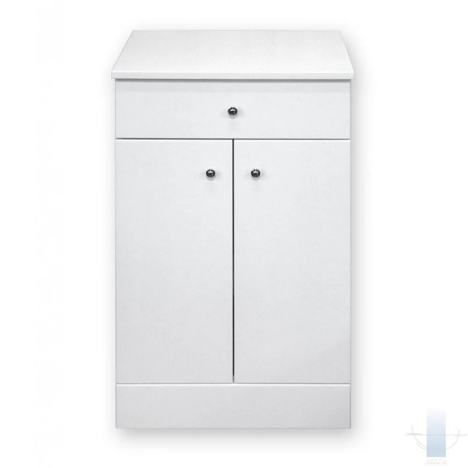
2 | Skapītis liekams pie sienas ar plauktiem un durvīm (higiēnisko lietu glabāšanai) | Skapītis, piekarināms pie sienas ar plauktiem un durvīm (higiēnisko lietu glabāšanai) Skapīša fasāde izgatavota no MDF Krāsa- balta vai gaiši pelēka Jāiekļauj stiprinājumi pie sienas. Izmēri: augstums - 70-75cm platums - 55-60 cm dziļums - 18- 20 cm CE marķējums Garantija: vismaz 2 (divi) gadi Pie piedāvājuma jāiesniedz: atbilstības sertifikāta kopija, t.sk. par CE marķējumu Pie Preces piegādes jāpievieno: lietošanas instrukcija latviešu valodā 1 eks., garantijas talons vai apliecinājums par garantiju vai ražotāja garantija | 1 gab. | 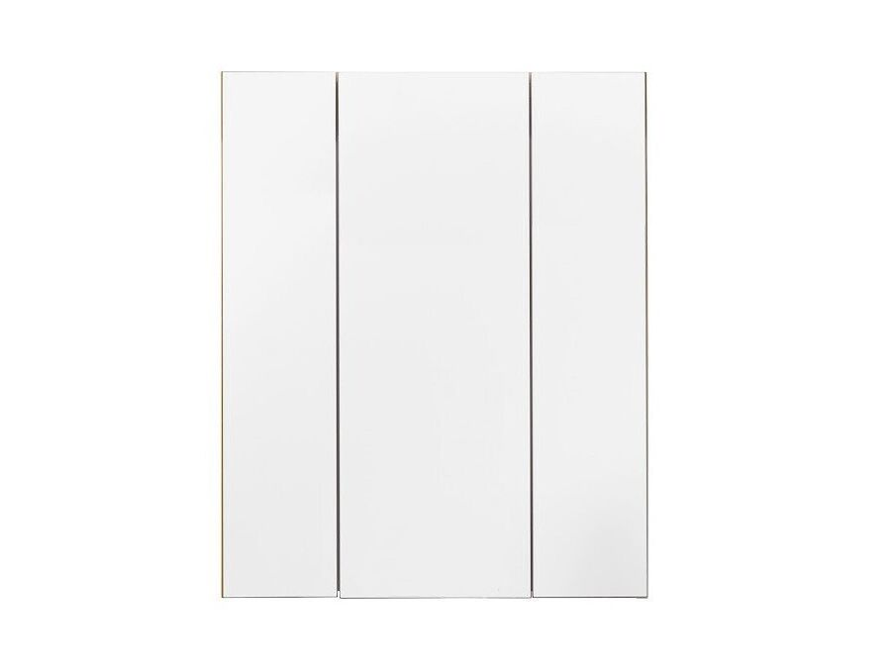
3 | Roku žāvētāji | Roku žāvētājs Korpusa materiāls - ABS plastmasa Krāsa - balta Vada garums ne mazāk kā 100 cm Svars - līdz 2 kg Žāvēšanas laiks - ne vairāk kā 60 s Darbības temperatūra ne vairāk kā 45 °C Jauda - ne mazāk kā 1800 W CE marķējums Garantija: vismaz 2 (divi) gadi Pie piedāvājuma jāiesniedz: atbilstības sertifikāta kopija, t.sk. par CE marķējumu Pie Preces piegādes jāpievieno: lietošanas instrukcija latviešu valodā 1 eks., garantijas talons vai apliecinājums par garantiju vai ražotāja garantija | 4 gab. | 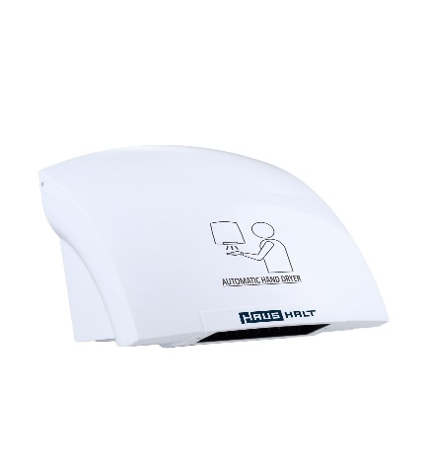
 |  |  |  |  |  | Cena kopā EUR, bez PVN | 0

